AC테스트결과
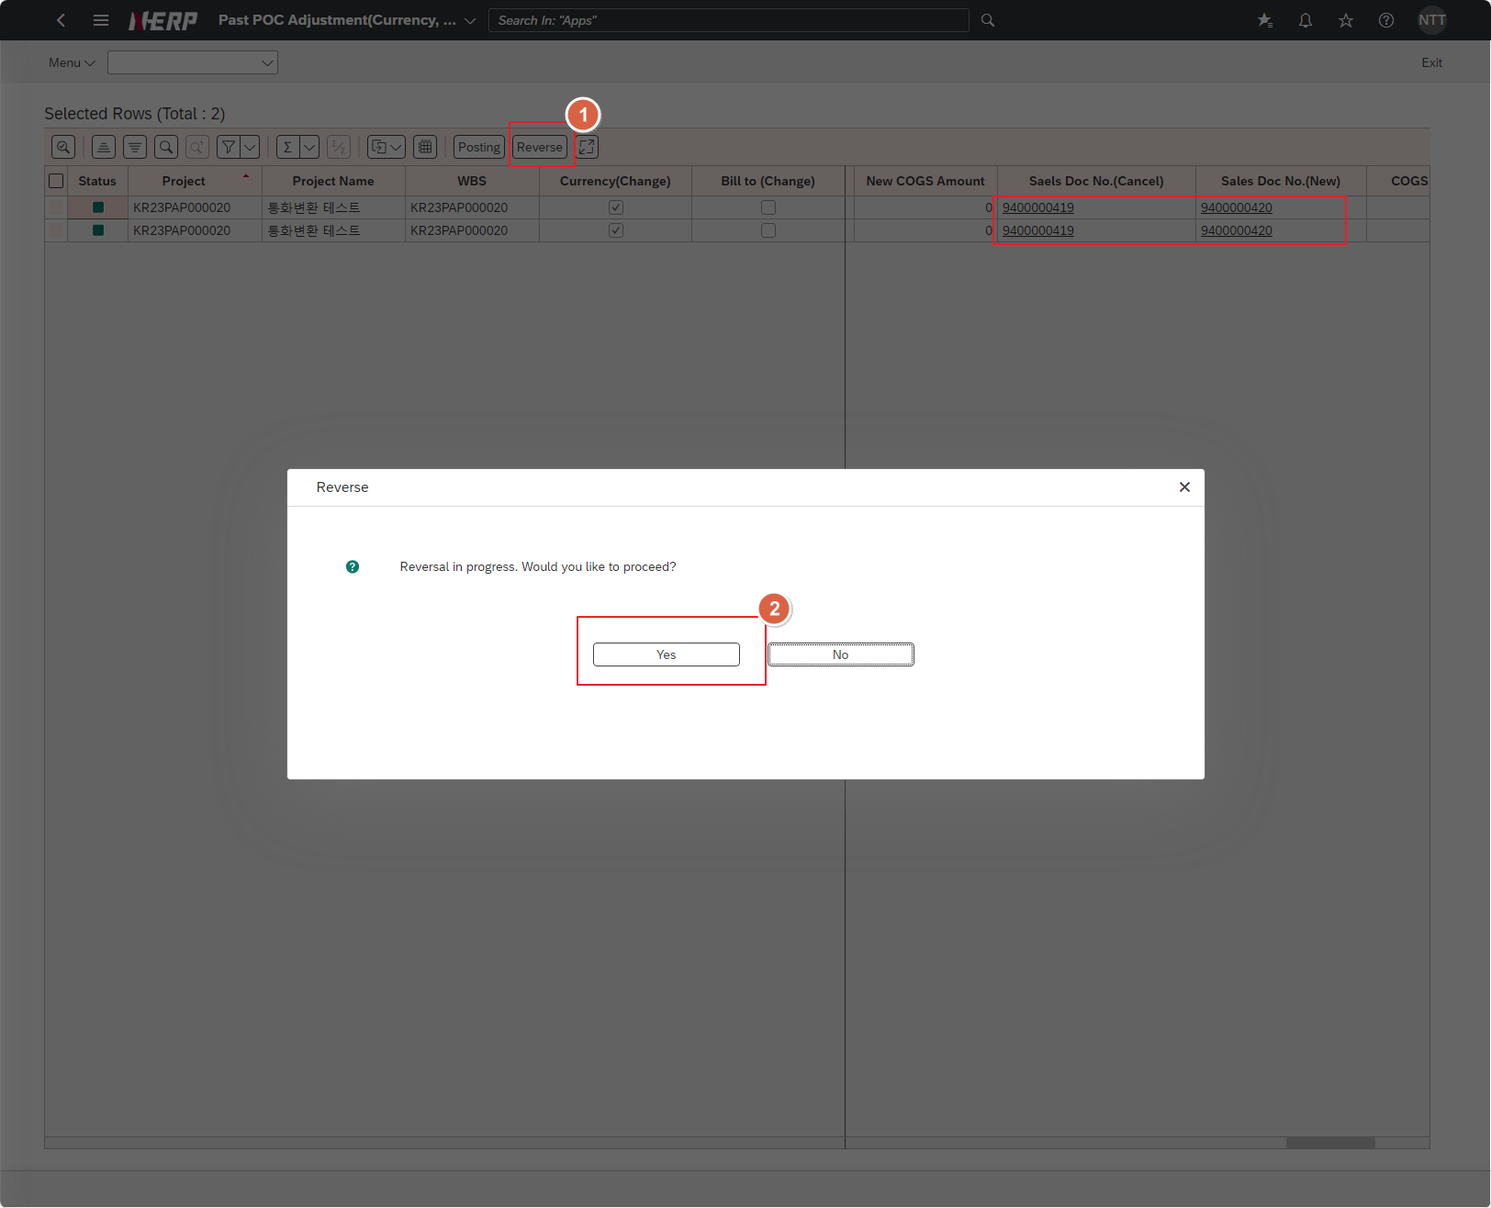
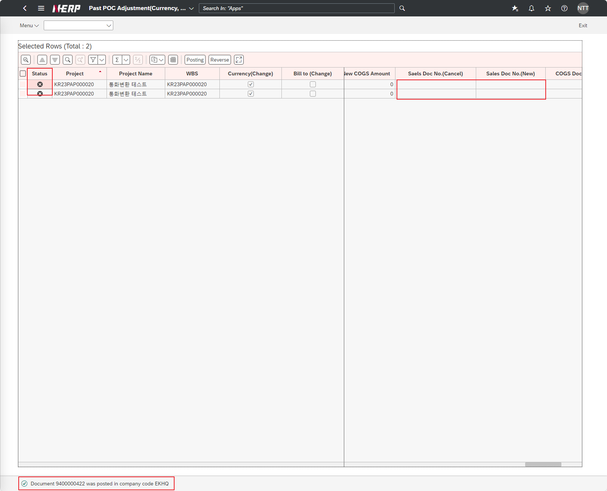
※ 테스트 환경 : N-ERP 품질(S4D) 환경 Client 210(WEBGUI) - Chrome

■ T-Code : ZCPSR0112 프로젝트 진행율 외화환산 차이 관리 - 차이 계산 및 전기
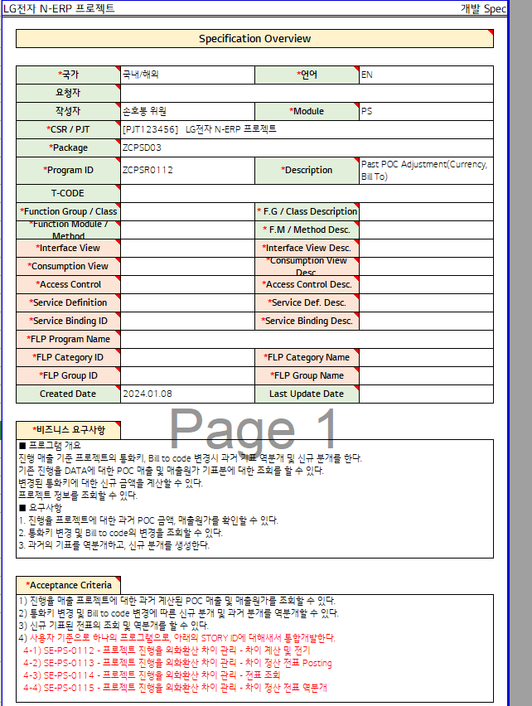

3자 테스트 전

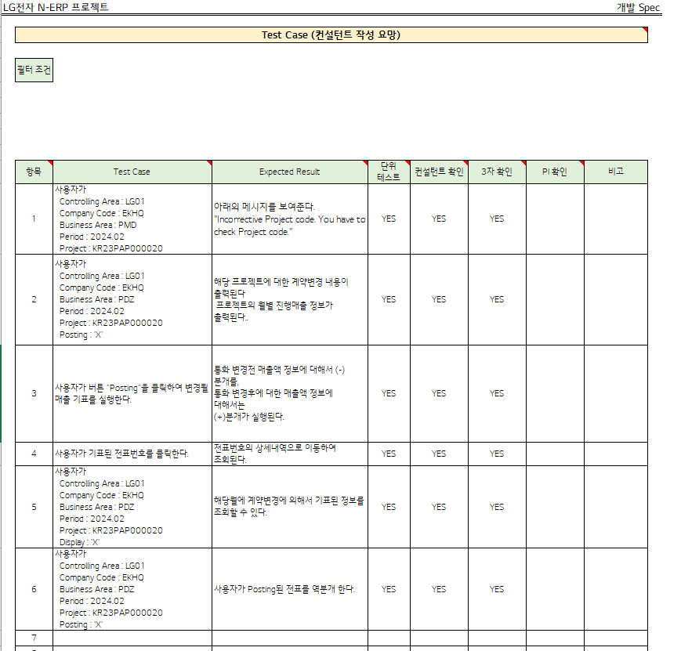

테스트 목록
항목 | Test Case | Expected Result | 단위 테스트 | 컨설턴트 확인 | 3자 확인 | PI 확인 | 비고
1 | "User Controlling Area: LG01 Company Code: EKHQ Business Area: PMD Period : 2024.02 Project: KR23PAP000020" | "The message below is displayed. ""Incorrective Project code. You have to check Project code.""" | Pass | Pass | Yes
2 | "User Controlling Area: LG01 Company Code: EKHQ Business Area: PDZ Period : 2024.02 Project: KR23PAP000020 Posting: 'X'" | "Contract change details for the project are displayed. “Monthly progress sales information for the project is displayed.” | Pass | Pass | Yes
3 | The user clicks the button “Posting” to execute the sales notice to be changed. | "Enter (-) journal entry for sales information before currency change, Regarding sales information after currency change: (+)Journal entry is executed." | Pass | Pass | Yes
4 | Click on the voucher number indicated by the user. | Move to the details of the voucher number and search. | Pass | Pass | Yes
5 | "User Controlling Area: LG01 Company Code: EKHQ Business Area: PDZ Period : 2024.02 Project: KR23PAP000020 Display: 'X'" | You can check the information indicated by contract changes in the relevant month. | Pass | Pass | Yes
6 | "User Controlling Area: LG01 Company Code: EKHQ Business Area: PDZ Period : 2024.02 Project: KR23PAP000020 Posting: 'X'" | The user reverses the posted voucher. | Pass | Pass | Yes

Case 1: "User Controlling Area: LG01 Company Code: EKHQ Business Area: PMD Period : 2024.02 Project: KR23PAP000020"
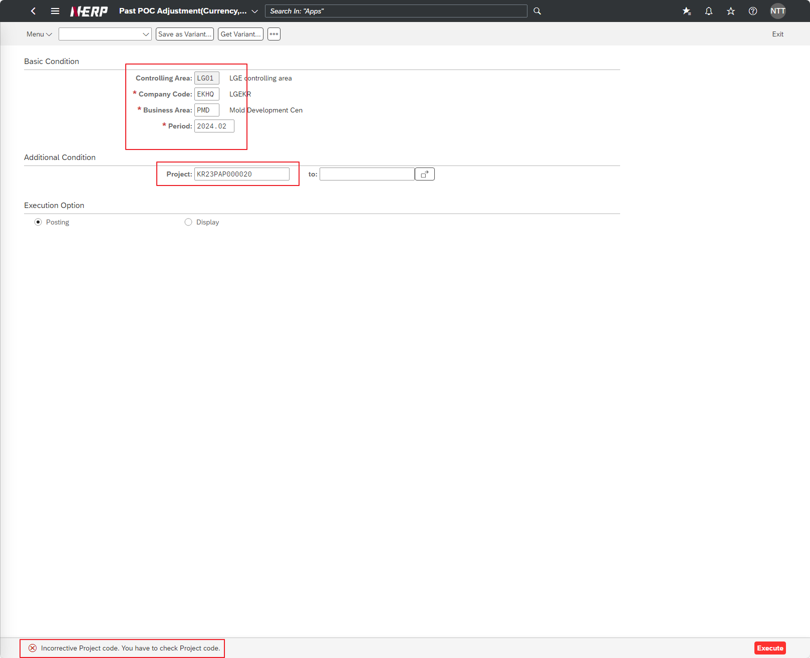

Case 2: "User Controlling Area: LG01 Company Code: EKHQ Business Area: PDZ Period : 2024.02 Project: KR23PAP000020 Posting: 'X'"
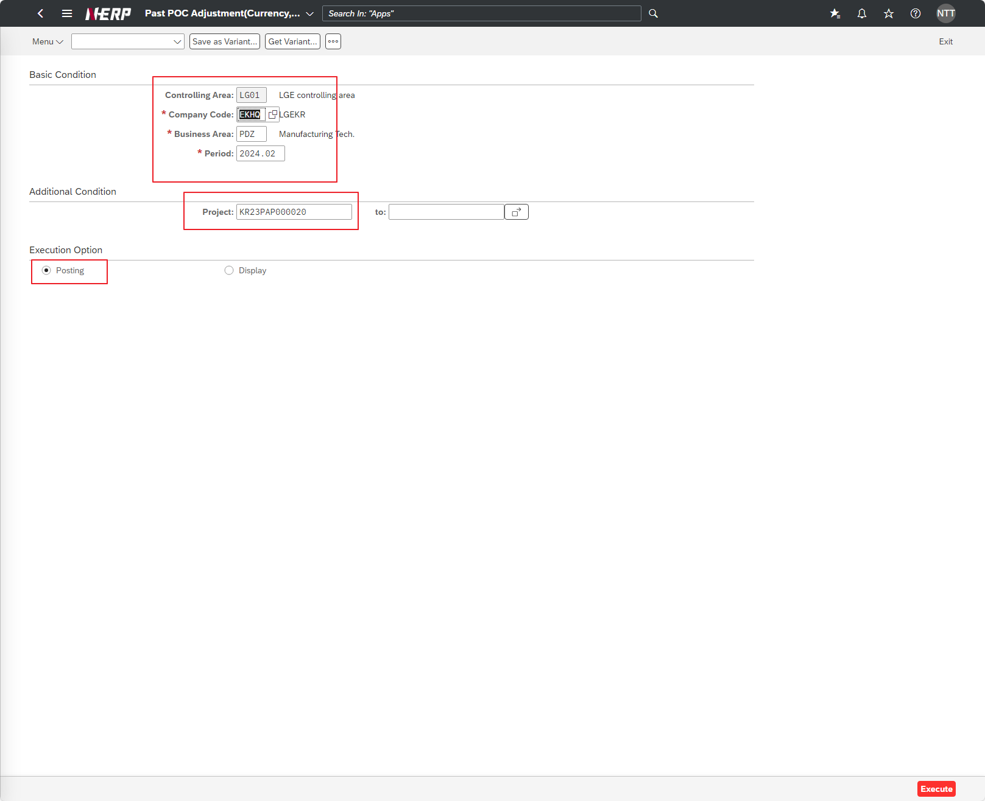

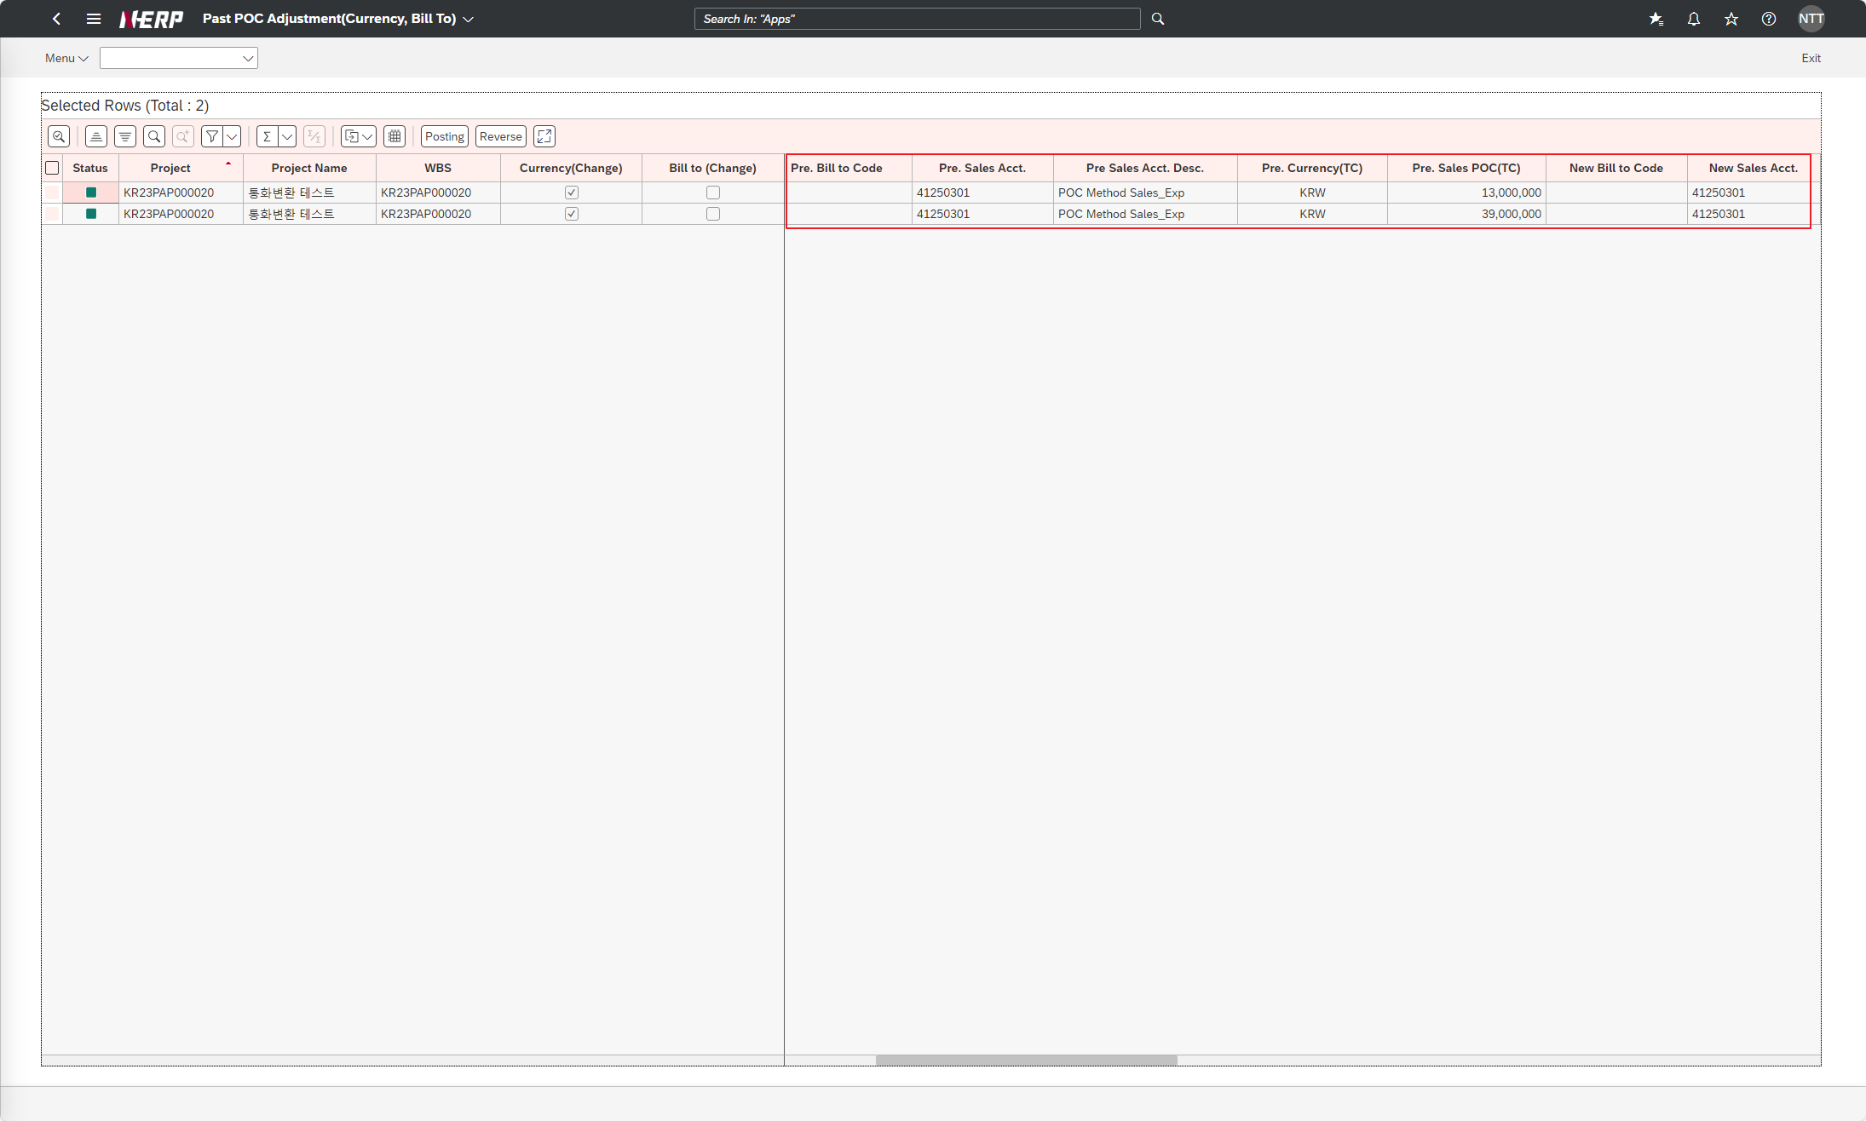

Case 3: The user clicks the button “Posting” to execute the sales notice to be changed.
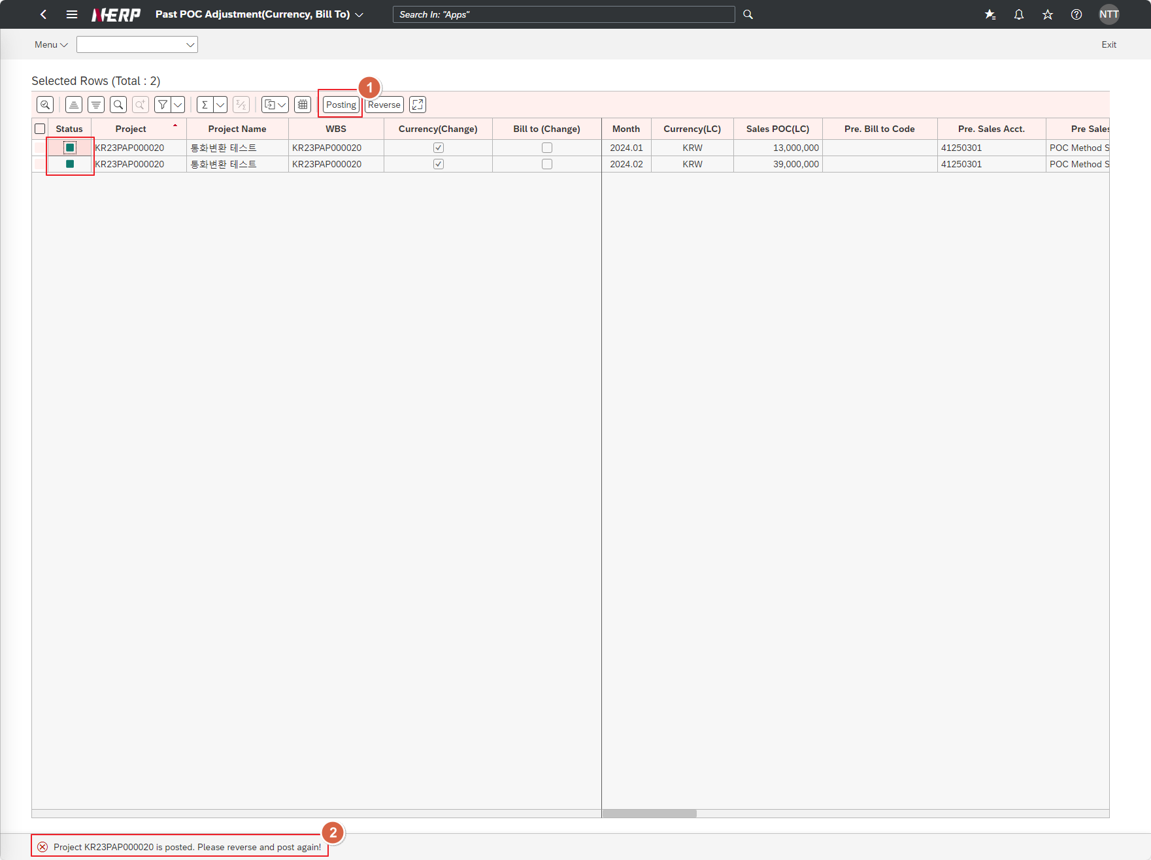

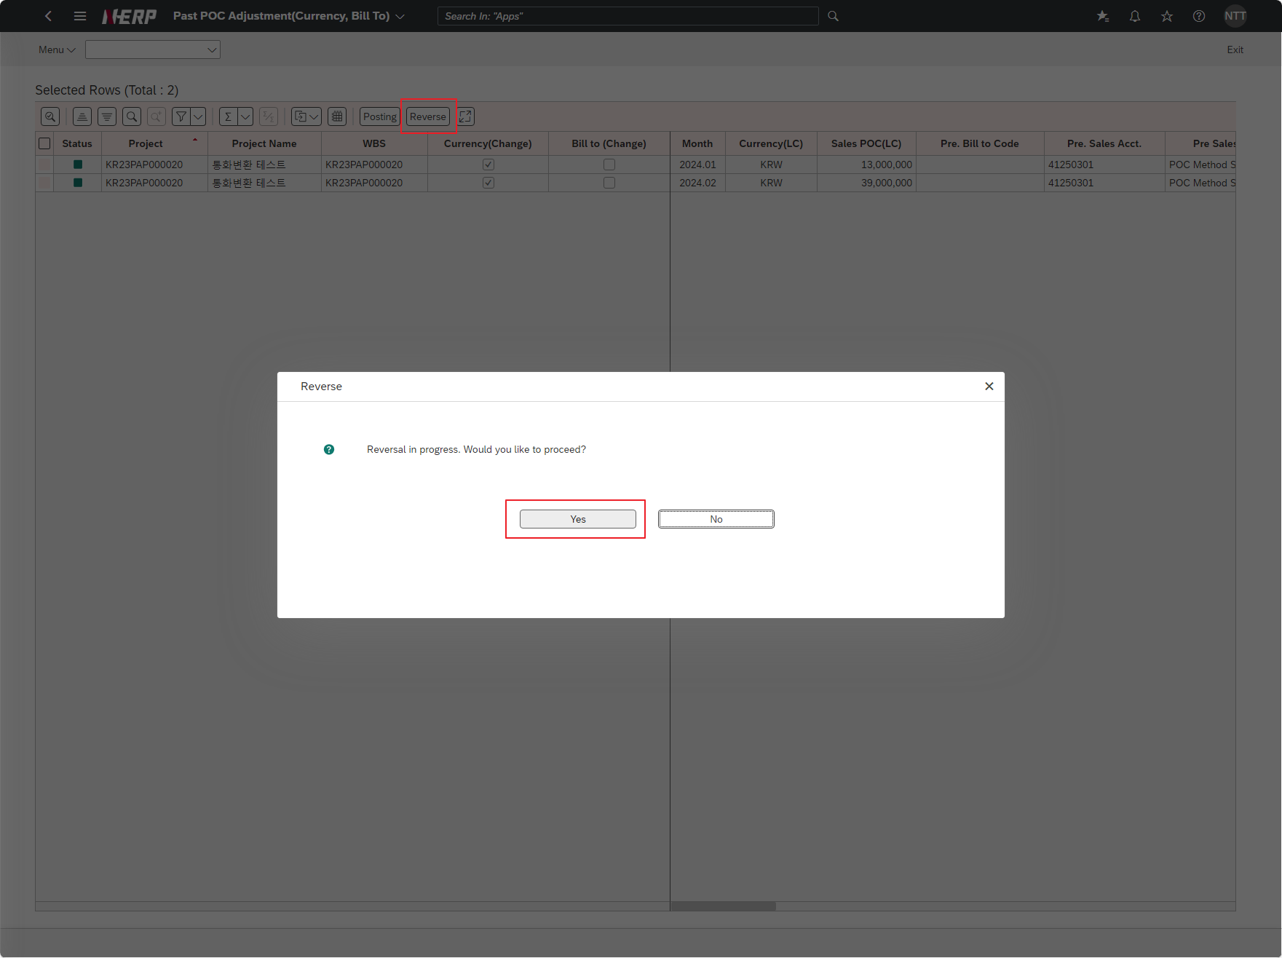

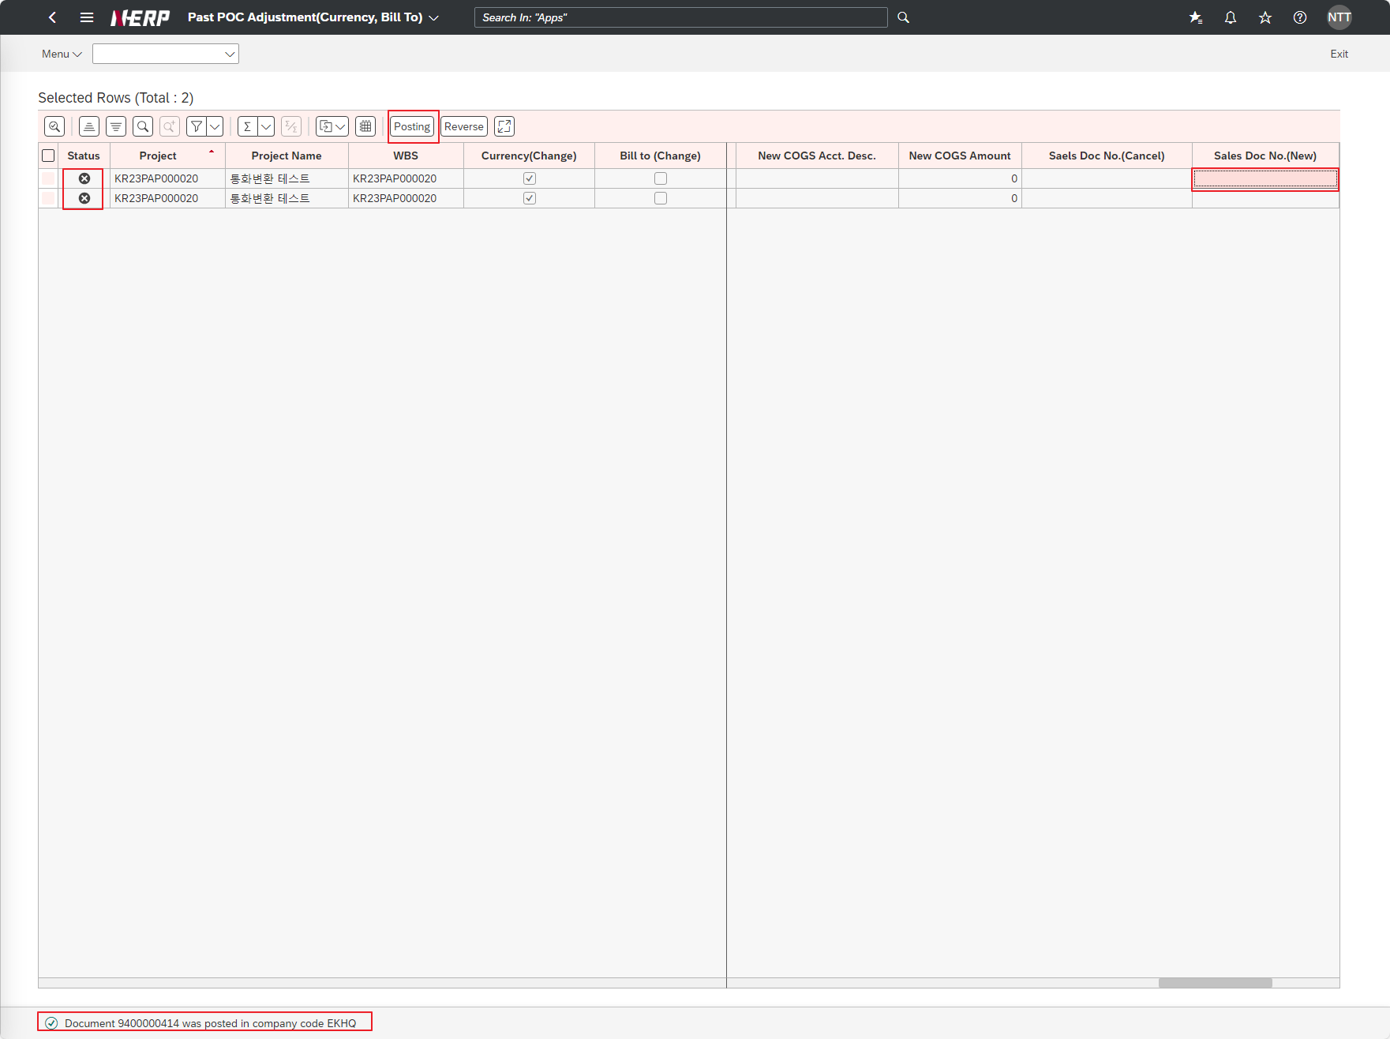

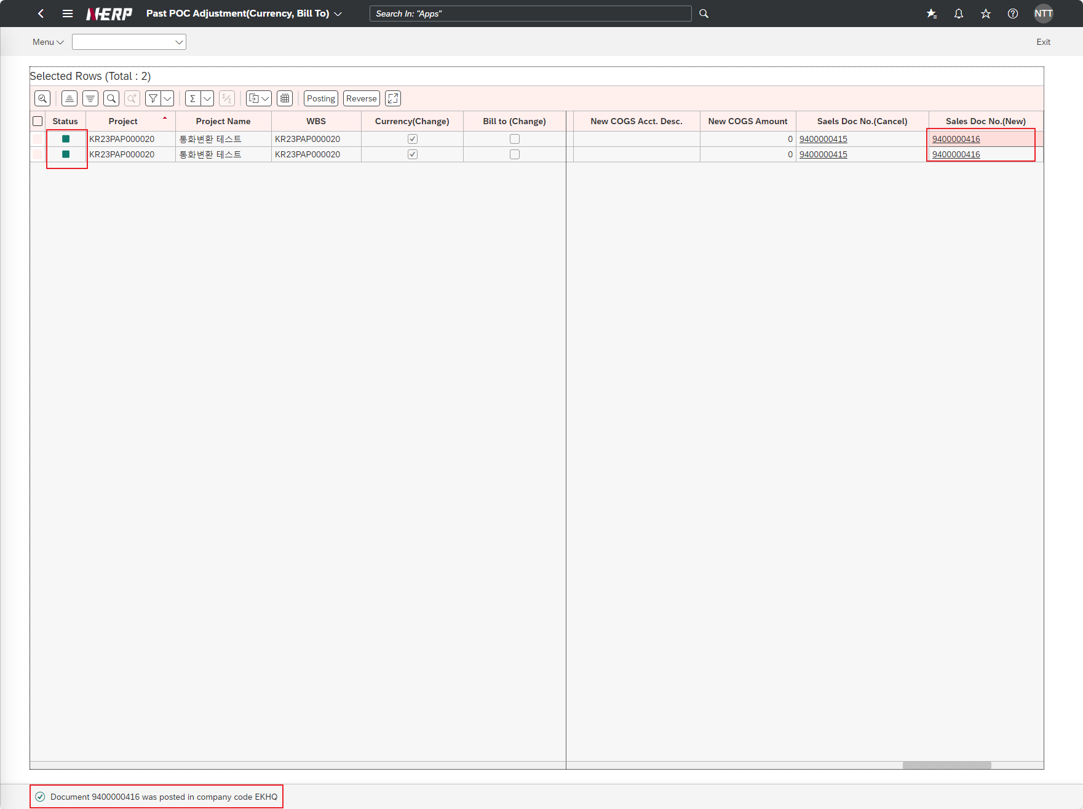

Case 4: Click on the voucher number indicated by the user.
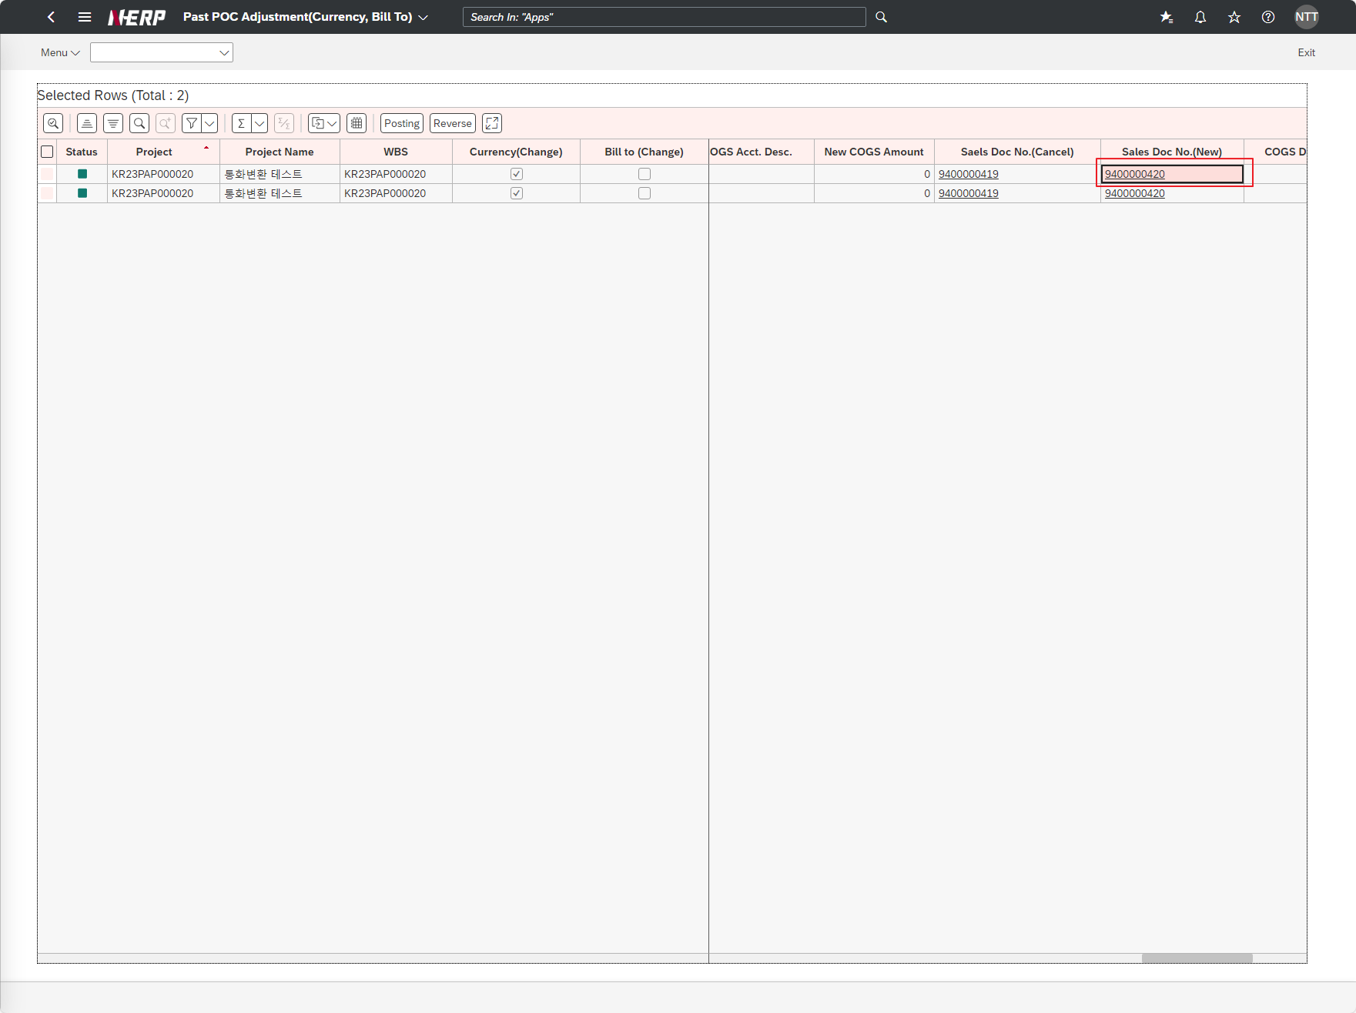

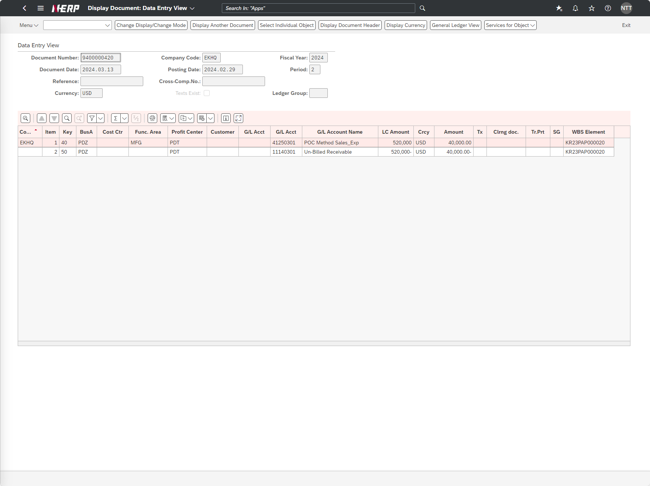

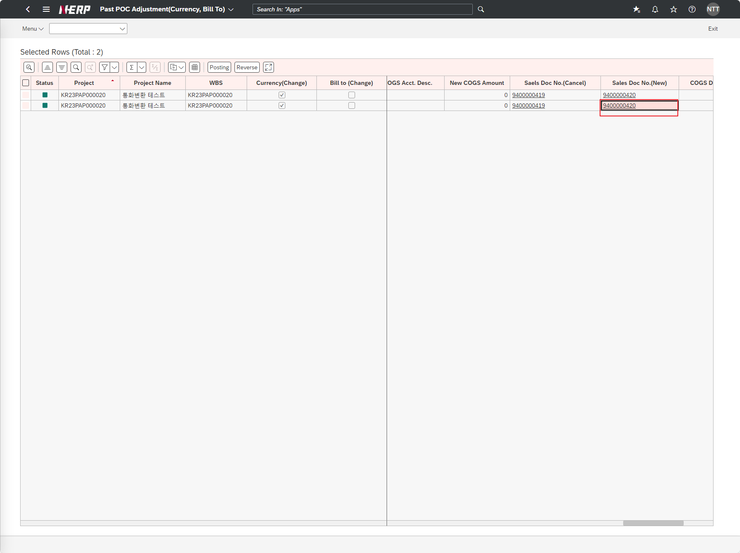

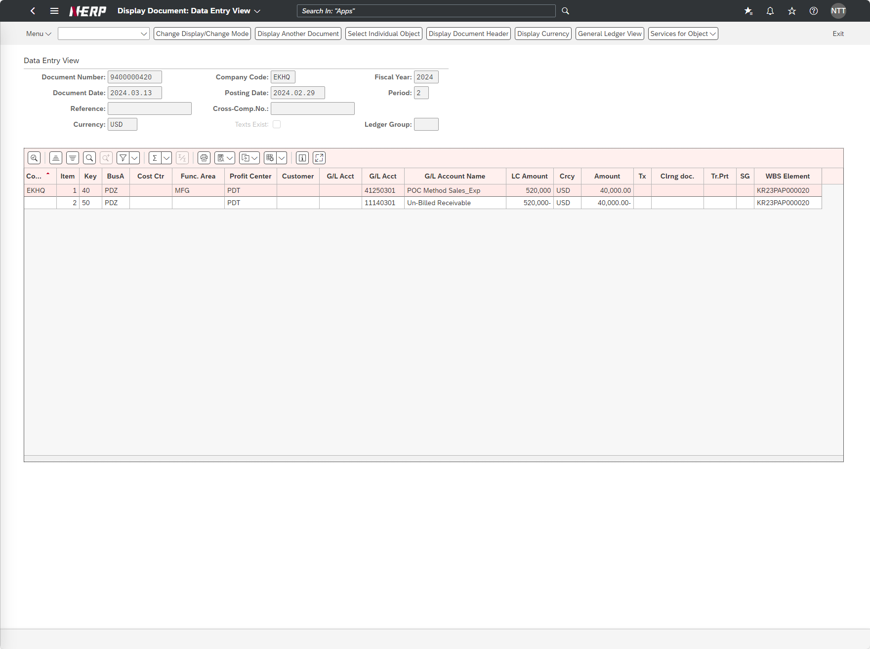

Case 5: "User Controlling Area: LG01 Company Code: EKHQ Business Area: PDZ Period : 2024.02 Project: KR23PAP000020 Display: 'X'"
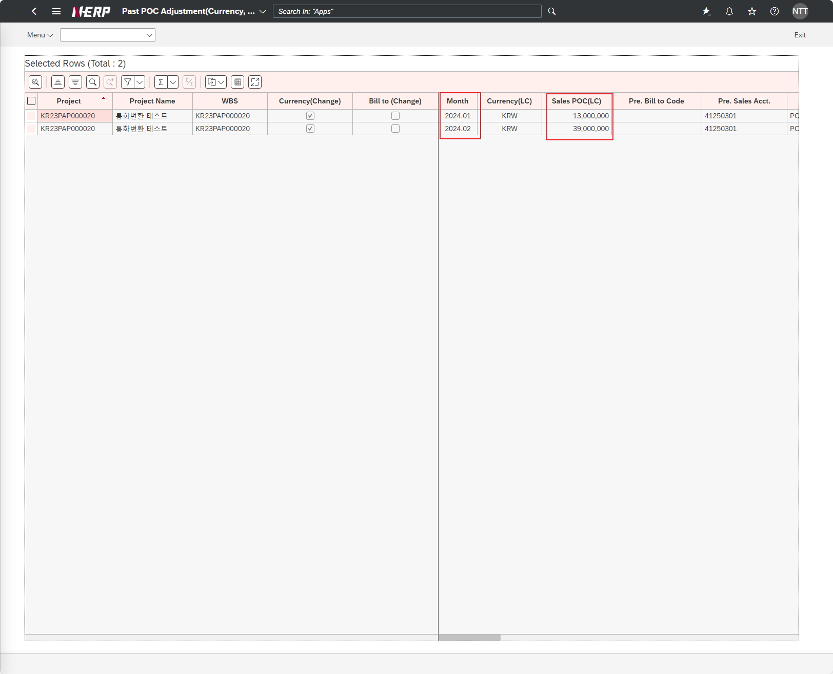

Case 6: The user reverses the posted voucher.

